記入例
① 赤枠内を入力。
戦術表

② チームマークシールのデザインを
貼り付けてください。
学校名 |  | 千葉県立仁戸名特別支援学校 |  |  |  |  |  |  | ふりがな |  |  |  | ちーむにとな |  |  |  |  |  |  | チームの ロゴマークを ここに貼り付けて ください
担当者名 |  | 仁戸名 太郎 |  |  |  |  |  |  | チーム名 |  |  |  | チーム仁戸名
学校電話番号 |  | 000-111-2222 |  |  |  |  |  |  | 担当者メール
学校住所 |  | 千葉県千葉市中央区仁戸名町６７３

③ １～６戦目までの対戦順を
ご記入ください。（左→右の順）
プルダウンでA～Cの選択肢が出ます。
 | 対戦順 |  |  | １戦目 |  |  | ２戦目 |  |  |  | ３戦目 |  |  |  | ４戦目 |  |  | ５戦目 |  | ６戦目
 |  |  |  | Ａ | Ｂ | Ｃ | Ｂ | Ａ | Ｃ |  | Ｃ | Ａ |  | Ｂ

 |  |  | A（プログラム１） |  |  |  |  |  |  | B（プログラム２） |  |  |  |  |  |  | C（プログラム３）
 | ふりがな
 | 個体名

④ 個体名（ニックネーム）を入力。
※全国大会参加の際、プログラムは地区大会と変更可能。
その場合、個体名の変更も可能ですが、チーム名は変更
しないでください。
 | 最初の仕切り位置
 |  |  |  | ⑴ | #N/A |  |  | mm |  |  | ⑴ | #N/A |  |  |  | mm |  | ⑴ | #N/A |  | mm
 |  |  |  | ⑵ | #N/A |  |  | mm |  |  | ⑵ | #N/A |  |  |  | mm |  | ⑵ | #N/A |  | mm
④ 赤枠内に、仕切り位置①～⑥を入力。
仕切り位置は、別シート「仕切り位置一覧」を参照。
※（1）～（3）は自動で反映されます。
 |  |  |  | ⑶ | #N/A |  |  | ° |  |  | ⑶ | #N/A |  |  |  | ° |  | ⑶ | #N/A |  | °

「最初の仕切り位置」で試合を行い、取り直しの時に
「仕切り直し１」「仕切り直し２」の順で試合を行います。
例）A：nitonyann
最初の仕切り位置…①
↓
仕切り直し１…⑥
↓
仕切り直し２…②
 | 仕切り直し１
 |  |  |  | ⑴ | #N/A |  |  | mm |  |  | ⑴ | #N/A |  |  |  | mm |  | ⑴ | #N/A |  | mm
 |  |  |  | ⑵ | #N/A |  |  | mm |  |  | ⑵ | #N/A |  |  |  | mm |  | ⑵ | #N/A |  | mm
 |  |  |  | ⑶ | #N/A |  |  | ° |  |  | ⑶ | #N/A |  |  |  | ° |  | ⑶ | #N/A |  | °

 | 仕切り直し２
 |  |  |  | ⑴ | #N/A |  |  | mm |  |  | ⑴ | #N/A |  |  |  | mm |  | ⑴ | #N/A |  | mm
 |  |  |  | ⑵ | #N/A |  |  | mm |  |  | ⑵ | #N/A |  |  |  | mm |  | ⑵ | #N/A |  | mm
 |  |  |  | ⑶ | #N/A |  |  | ° |  |  | ⑶ | #N/A |  |  |  | ° |  | ⑶ | #N/A |  | °

仕切り位置一覧（消さないでください）
戦術表

 | ① | 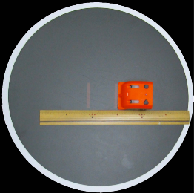 |  |  | ③ | 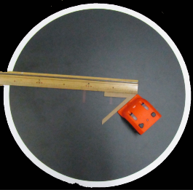 |  |  | ⑤ | 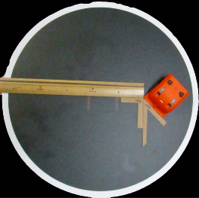
 |  | ⑴ | 0 | mm |  | ⑴ | 50 | mm |  | ⑴ | 50 | mm
 |  | ⑵ |  |  |  | ⑵ | L |  |  | ⑵ | L
 |  | ⑶ | 90 | ° |  | ⑶ | 45 | ° |  | ⑶ | 135 | °

 | ② | 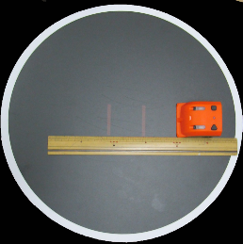 |  |  | ④ | 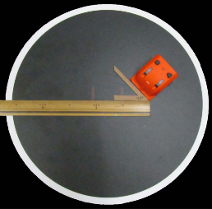 |  |  | ⑥ | 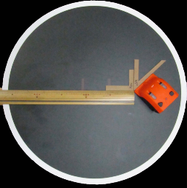
 |  | ⑴ | 50 | mm |  | ⑴ | 50 | mm |  | ⑴ | 50 | mm
 |  | ⑵ |  |  |  | ⑵ | R |  |  | ⑵ | R
 |  | ⑶ | 90 | ° |  | ⑶ | 45 | ° |  | ⑶ | 135 | °

 |  |  |  |  |  |  |  |  |  |  |  |  | ① | 0 |  | 90
 |  |  |  |  |  |  |  |  |  |  |  |  | ② | 50 |  | 90
 |  |  |  |  |  |  |  |  |  |  |  |  | ③ | 50 | L | 45
 |  |  |  |  |  |  |  |  |  |  |  |  | ④ | 50 | R | 45
 |  |  |  |  |  |  |  |  |  |  |  |  | ⑤ | 50 | L | 135
 |  |  |  |  |  |  |  |  |  |  |  |  | ⑥ | 50 | R | 135

